상품제안서
유광 타포린가방 | 상품코드: F31333

 |  |  |  |  |  |  | 02-412-0044 | www.easy1.co.kr
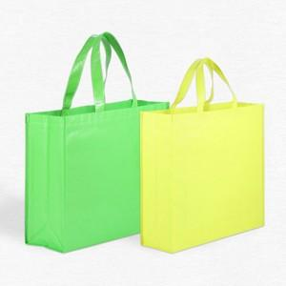

【상세/제작정보】

【인쇄/포장옵션】 | 실크, 자수, 풀칼라 / 없음 / opp

【공급단가】 | 수량 | 500~ | 1,000~ | 3,000~ | 5,000~ | 10,000~
*VAT별도 | 소 : 300-245-100 | 1,870원 | 1,840원 | 1,800원 | 1,750원 | 1,720원
 | 중 : 300-420-130 | 2,000원 | 1,960원 | 1,920원 | 1,870원 | 1,840원
 | 대 : 480-430-150 | 2,120원 | 2,090원 | 2,040원 | 1,980원 | 1,950원

【상품 URL】 | http://www.easy1.co.kr/src/goods_detail.php?gdno=31333

